Лист1
Test Report
Вступление
Данный документ содержит информацию о тестировании сайта https://youtube.com/ Веб-страница была проверена по многим категориям путем проверки с помощью функциональных и нефункциональных тестов, и все результаты были записаны в тестовой документации. Дата составления документа 18/06/23
Обзор
1. Форма авторизации пользователья в youtube 2. Проверка функциональные блоки и его разделы 3. Проверка сайта в разных браузерах 4. Проверка сайта в разных разрешениях 5. Проверка и оптимизация скорости загрузки 6. Проверка орфографические и грамматические ошибки 7. Проверка получение уводемлении 8. Проверка валидность , доступность сайта 9. Проверка плагины
Окружение
Тестирование проводилось в браузерах: ● Google Chrome версия: 109.0.5424.129, ● Firefox версия:112.0 Тестирование проводилось на операционных системах: ● Windows 8.1 ( x64)
Модули в которых были выявлены дефекты:
• Функциональный блок "Баннер" Пункт "Shorts" • Функциональный блок "Блок 3" Пункт "Лента видео" • Функциональный блок "Community" Пункт "Текст на основном странице"
Информация о результатах прохождения test cases:
количество выполненных тестовых случаев: 20 число пройденных тестовых случаев: 16 число не пройденных тестовых случаев: 4 количество неудавшихся тестовых случаев: 0
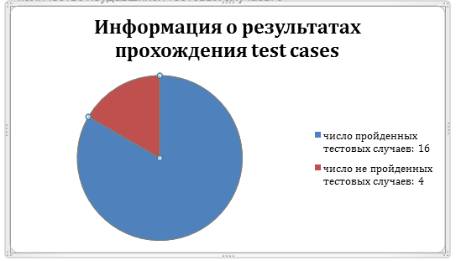
Информация о серьезности найденных ошибок:
общее количество найденных дефектов: 5 - количество minor дефектов:4 - количество critical дефектов: 0 - количество major дефектов: 0 - количество trivial дефектов: 1
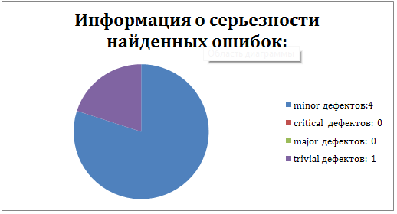
Заключение
После проведения тестирования сайта https://youtube.com/ дефектов с серьезностью blocker не обнаружено. Согласно разделу Fail Criteria тест плана, сайт готов к использованию.

